Requirement_listEvent
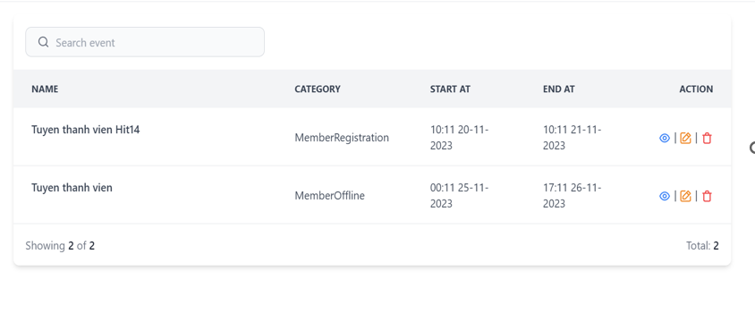
# | Field name | Type | Default value | Maxleng | Mandatory | Other
1 | Search Event | Textbox |  | 1-225 chars
2 | Icon xem | Button |  |  |  | Xem chi tiết event
3 | Icon Xóa | button |  |  |  | sửa lại event
4 | Icon chỉnh sửa | button |  |  |  | delete event
5 | Icon Search | icon

Requirement_ListForm
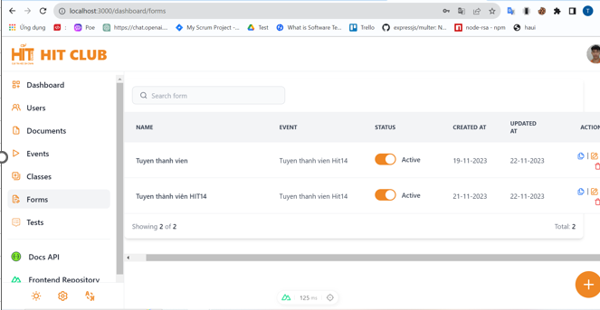
# | Field name | Type | Default value | Maxleng | Mandatory | Other
1 | Search Event | Textbox |  | 1-225 chars
2 | Icon xem | Button |  |  |  | form
3 | Icon Xóa | button |  |  |  | delete form
4 | Icon chỉnh sửa | button |  |  |  | sửa lại form
5 | Icon Search | icon
6 | Nút kích hoạt | Tonggle button
7 | Nút + | Link

Requirement_create new for
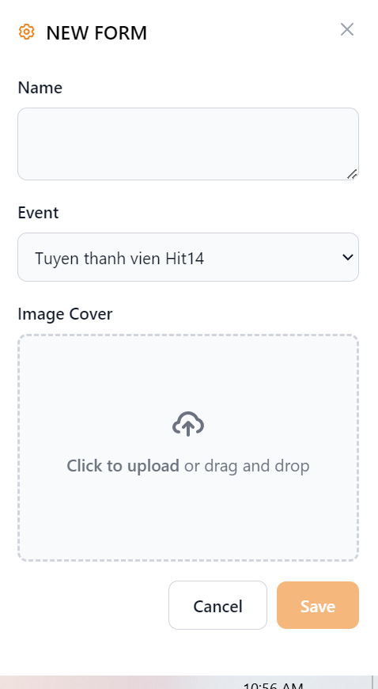
# | Field name | Type | Default value | Maxleng | Mandatory | Other
1 | Name | BoxArea |  | 10-100 chars | x | unique
2 | Event | ComboBox | Tuyen thanh vien K14 |  | x
3 | ImageCover | upload FIle |  |  | x
4 | Cancel | button |  |  |  | Hiển thị thông báo xác nhận khi người dùng đóng
5 | Save | button |  |  |  | Lưu và tạo Event
6 | Icon X | button |  |  |  | Thoát khỏi form đăng ký

Requirement_create even
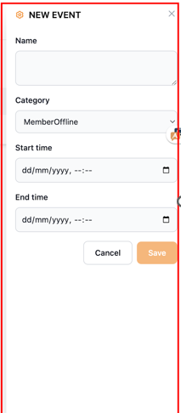
# | Field name | Type | Default value | Maxleng | Mandatory | Other
1 | Name | Textbox |  | 1-255 words
2 | Category | Select Box |  |  |  | Danh sách event
3 | Start Time | Date Picker
4 | End time | Date Picker
5 | Cancel | Button |  |  |  | Đóng màn hình và quay trở lại màn hình trước
6 | Save | Button |  |  |  | Tạo mới event
7 | Icon x | Button |  |  |  | Đóng màn hình và quay trở lại màn hình trước

Requirement_Form Register
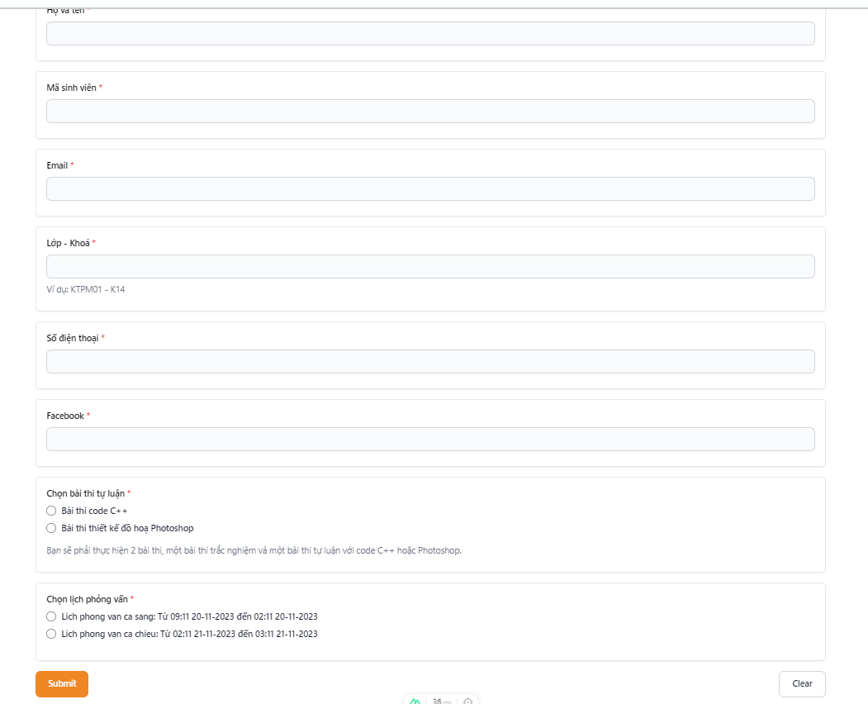
# | Field name | Type | Default value | Maxleng | Mandatory | Other
1 | Họ và tên | textbox |  | 5-50 chars | x
2 | Mã sinh viên | textbox |  | 8 chars | x | unique
3 | Email | textbox |  |  | x | unique
4 | Lớp | textbox
5 | Số DT | textbox |  | 10 |  | unique
6 | Facebook | textbox
7 | Loại bài thi | radio button |  |  | x
8 | Thời gian PV | radio button |  |  | x
9 | Submit | button |  |  |  | Hiển thị thông báo nếu thành công
10 | Clear | button |  |  |  | Quay lại màn hình

Requirement_login
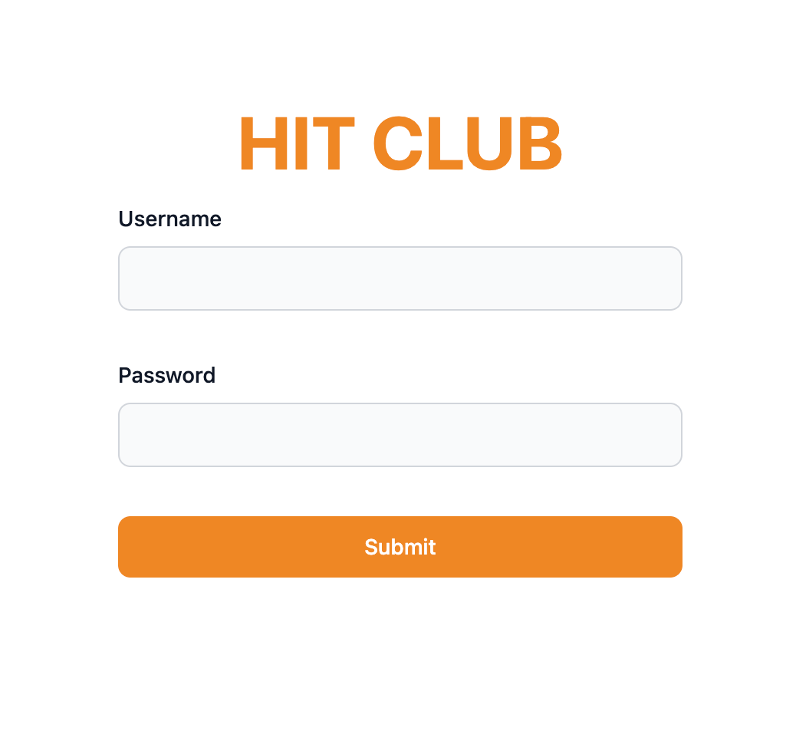
# | Field name | Type | Default value | Maxleng | Mandatory | Other
1 | Username | Textbox |  | 6-50 chars | x | unique
2 | Password | Textbox |  | 6-50 chars | x
3 | Submit | Button |  |  | x | Đăng nhập vào màn hình

Design_listEvent
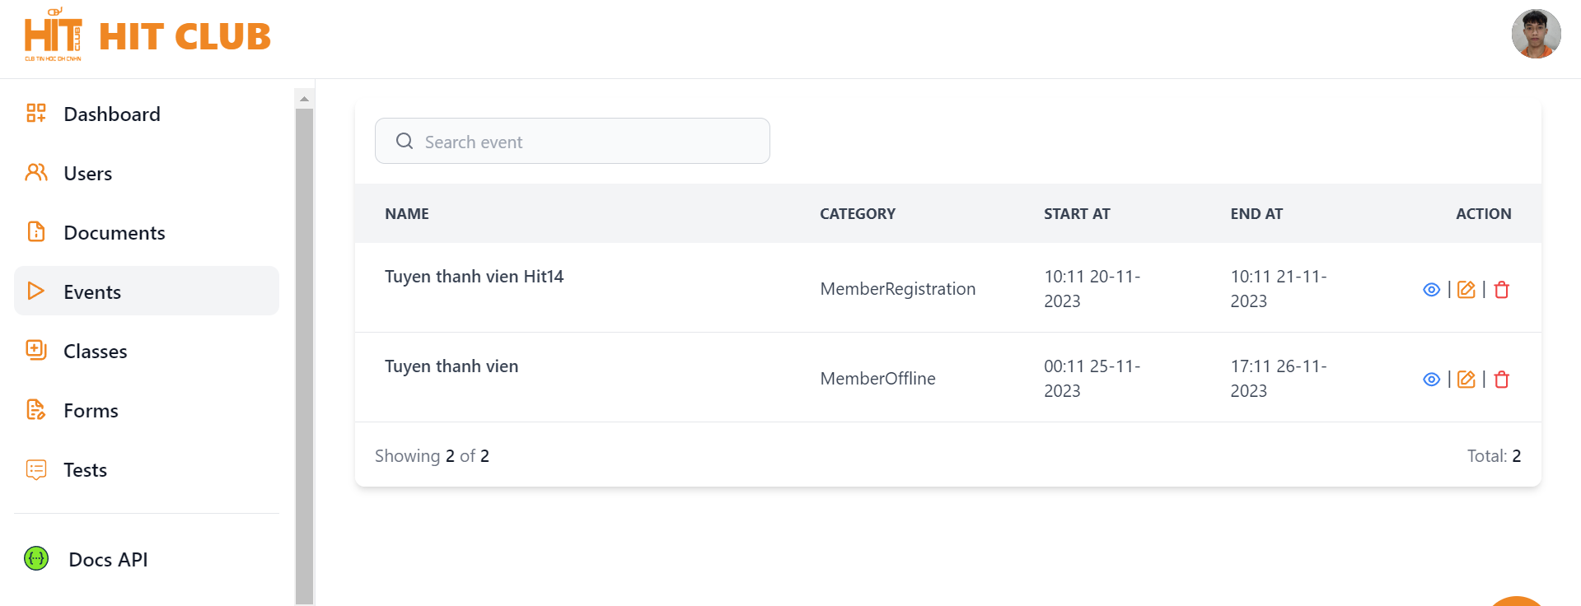
# | Type | Level 1 | Level 2 | Level 3
1 | UI | Kiểm tra GUI list event | Kiểm tra GUI list event | - Kiểm tra list event khi phóng to, thu nhỏ -Kiểm tra sự cân đối, hài hòa giữa các thành phần -Kiểm tra màu sắc
2 | Function | Hiển thị thành công | Hiển thị thành công danh sách với đầy đủ, chính xác thông tin các Event và sắp xếp lộn xộn | -Thông tin về các event khớp(cxac), đầy đủ với khi tạo event
 |  |  | Hiển thị thành công danh sách với đầy đủ, chính xác thông tin các Event và được sắp xếp theo đúng thứ tự tạo | -Thông tin về các event khớp(cxac), đầy đủ với khi tạo event
 |  |  | Hiển thị thành công danh sách với đầy đủ, chính xác thông tin các Event và được sắp xếp theo đúng thứ tự chữ cái(a-z) | -Thông tin về các event khớp(cxac), đầy đủ với khi tạo event
 |  | Hiển thị không thành công | Hiển thị danh sách trống | -Không lấy được danh sách event
 |  |  | Hiển thị danh sách nhưng thiếu event | -Hiển thị bị thiếu event, không đủ số lượng
 |  |  | Hiển thị danh sách event nhưng thông tin về các event bị thiếu | -Hiển thị bị thiếu thông tin của event( name, category, ...)
3 | Validate | Search event | Icon search | chọn icon
 |  |  | textbox search | click textbox
 |  | Check button "xem" | icon "xem" | - Kiểm tra xemclick đượckhông - Kiểm tra xem có lấy được thông tin event không
 |  | Check button "Sửa" | icon "sửa" | - Kiểm tra xemclick đượckhông - Kiểm tra xem có sửa được thông tin event không
 |  | Check button "Xóa" | icon "xóa" | "- Kiểm tra xemclick đượckhông - Kiểm tra xem có xóa event không"

Design_listForm
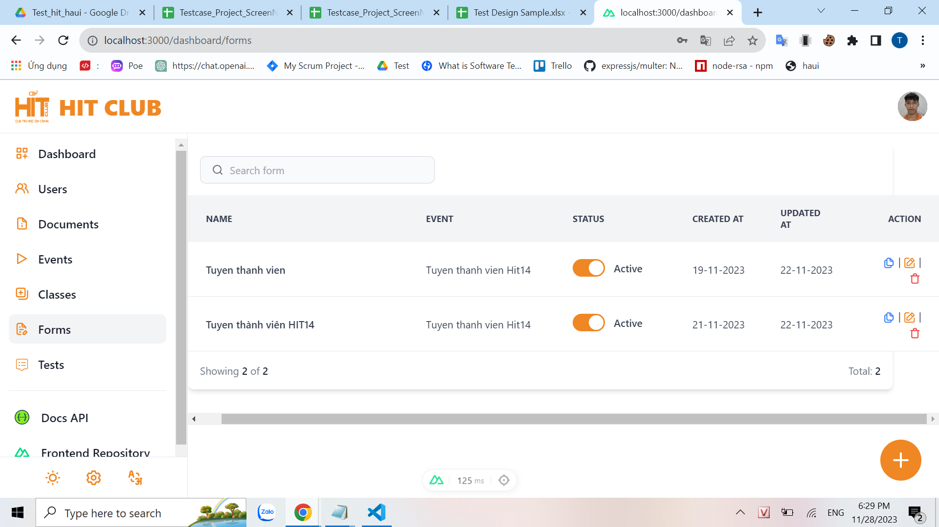
# | Type | Level 1 | Level 2 | Level 3
1 | UI | Kiểm tra GUI list form | Kiểm tra GUI list form | - Kiểm tra list form khi phóng to, thu nhỏ -Kiểm tra sự cân đối, hài hòa giữa các thành phần -Kiểm tra màu sắc
2 | Function | Hiển thị thành công | Hiển thị thành công danh sách với đầy đủ, chính xác thông tin và được sắp xếp theo đúng thứ tự tạo | -Thông tin về các event khớp(cxac), đầy đủ với khi tạo
 |  |  | Hiển thị thành công danh sách với đầy đủ, chính xác thông tin và được sắp xếp theo đúng thứ tự chữ cái(a-z) | -Thông tin về các event khớp(cxac), đầy đủ với khi tạo event
 |  | Hiển thị không thành công | Hiển thị danh sách trống | -Không lấy được danh sách event
 |  |  | Hiển thị danh sách nhưng thiếu event | -Hiển thị bị thiếu event, không đủ số lượng
 |  |  | Hiển thị danh sách event nhưng thông tin về các event bị thiếu | -Hiển thị bị thiếu thông tin của event( name, category, ...)
3 | Validate | Search event | Icon search | chọn icon
 |  |  | textbox search | - Để trống - Nhập fullspace - Nhập > max - Nhập số, dữ liệu đặc biệt, đoạn html, sql,.. -Nhập Tiếng việt
 |  | Check button "xem" | icon "xem"
 |  | Check button "Sửa" | icon "sửa" | - Kiểm tra xemclick đượckhông - Kiểm tra xem có sửa được thông tin event không
 |  | Check button "Xóa" | icon "xóa" | "- Kiểm tra xemclick đượckhông - Kiểm tra xem có xóa event không"

Design create even
# | Type | Level 1 | Level 2 | Level 3
1 | UI | Check new event form | Check new event form | -Giao diện màn hình khi phóng to, thu nhỏ
2 | Function | Tạo Event thành công | Tạo mới thành công với trường hợp nhập và chọn đúng dữ liệu | Tạo mới thành công với các thông tin, sau đó click Save
 |  |  | Taọ mới thành công khi chỉ nhập các trường bắt buộc
 |  |  | Taọ mới thành công khi nhập các trường tối đa
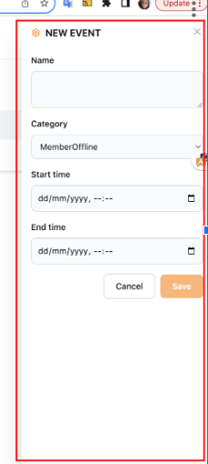
 |  | Tạo Event thất bại | Tạo tên Event sai, không đúng định dạng | Tạo sai tên Event, click Save
 |  |  | Chọn thời gian bắt đầu không hợp lệ | Chọn thời gian bắt đầu vô lỳ( ngày quá xa ở trong quá khứ), click Save
 |  |  | Kiểm tra tính duy nhất
 |  |  | Nhập đúng hết thông tin, click sai | - Nhập và chọn đúng thông tin, click Cancel -Nhập và chọn đúng thông tin, click icon x
 |  |  | Nhập thiếu trường bắt buộc
 |  |  | Kiểm tra khi nhấn nút "Cancel/Save"
3 | Validate | Form New Event | Name | Để trống/ full space
 |  |  |  | <min (Nhập tay or Copy)
 |  |  |  | =min
 |  |  |  | Các kí tự đặc biệt, số, html
 |  |  |  | =max
 |  |  |  | > max(Nhập tay or copy)
 |  |  |  | Có chứa space ở đầu or cuối (trim space)
 |  |  | Category | Kiểm tra danh sách và thứ tự hiển thị các item trong drodown list
 |  |  |  | Kiểm tra có chọn được các item trong droplist
 |  |  | Start time | - Kiểm tra trườngStartTime > EndTime - Kiểm tra trường StartTime = EndTime -Kiêm tra trường StartTime < EndTime - Nếu để trống thì nó có focus không? - Kiểm tra khi starttime = endtime , kiểm tra thời gian bắt đầu > thời gian kết thúc - Kiểm tra khi starttime = endtime , kiểm tra thời gian bắt đầu = thời gian kết thúc - Kiểm tra khi starttime = endtime , kiểm tra thời gian bắt đầu < thời gian kết thúc
 |  |  | End Time | -Kiểm tra tính bắt buộc - Kiểm tra xem đúng định dạng chưa
 |  | Check button | x | Đóng form tạo mới
 |  | Confirmation box | chon Cancel and cancel | - Chọn Save - Chọn Cancel

